Projektorganisation
Projektorganisation
In der Projektorganisation sind die Rollen der Teammitglieder festgelegt. Sie klärt Verantwortlichkeiten und Schnittstellen (Hol- bzw. Bringschuld) und ggfs. auch Hierarchien. Eine gute Projektorganisation ist auf die Projektinhalte abgestimmt (z.B. Bildung von Teilprojektteams für zentrale Aspekte) und berücksichtigt die Stärken / Schwächen und Charaktereigenschaften der einzelnen Teammitglieder.
Jan Timmsen
verantwortlich für: - Hardware - ...
Erik Bröcker
verantwortlich für: - Software (Hardwarenah) - ...
Jonas Fisler
verantwortlich für: - Software
- Dokumentation
Mikko Mosch
verantwortlich für: - Einkauf
- Hardware
- Planung
Finn Meister
verantwortlich für: - Kommunikation mit Auftraggeber - da unterstützen wo Hilfe gebraucht wird

Budget
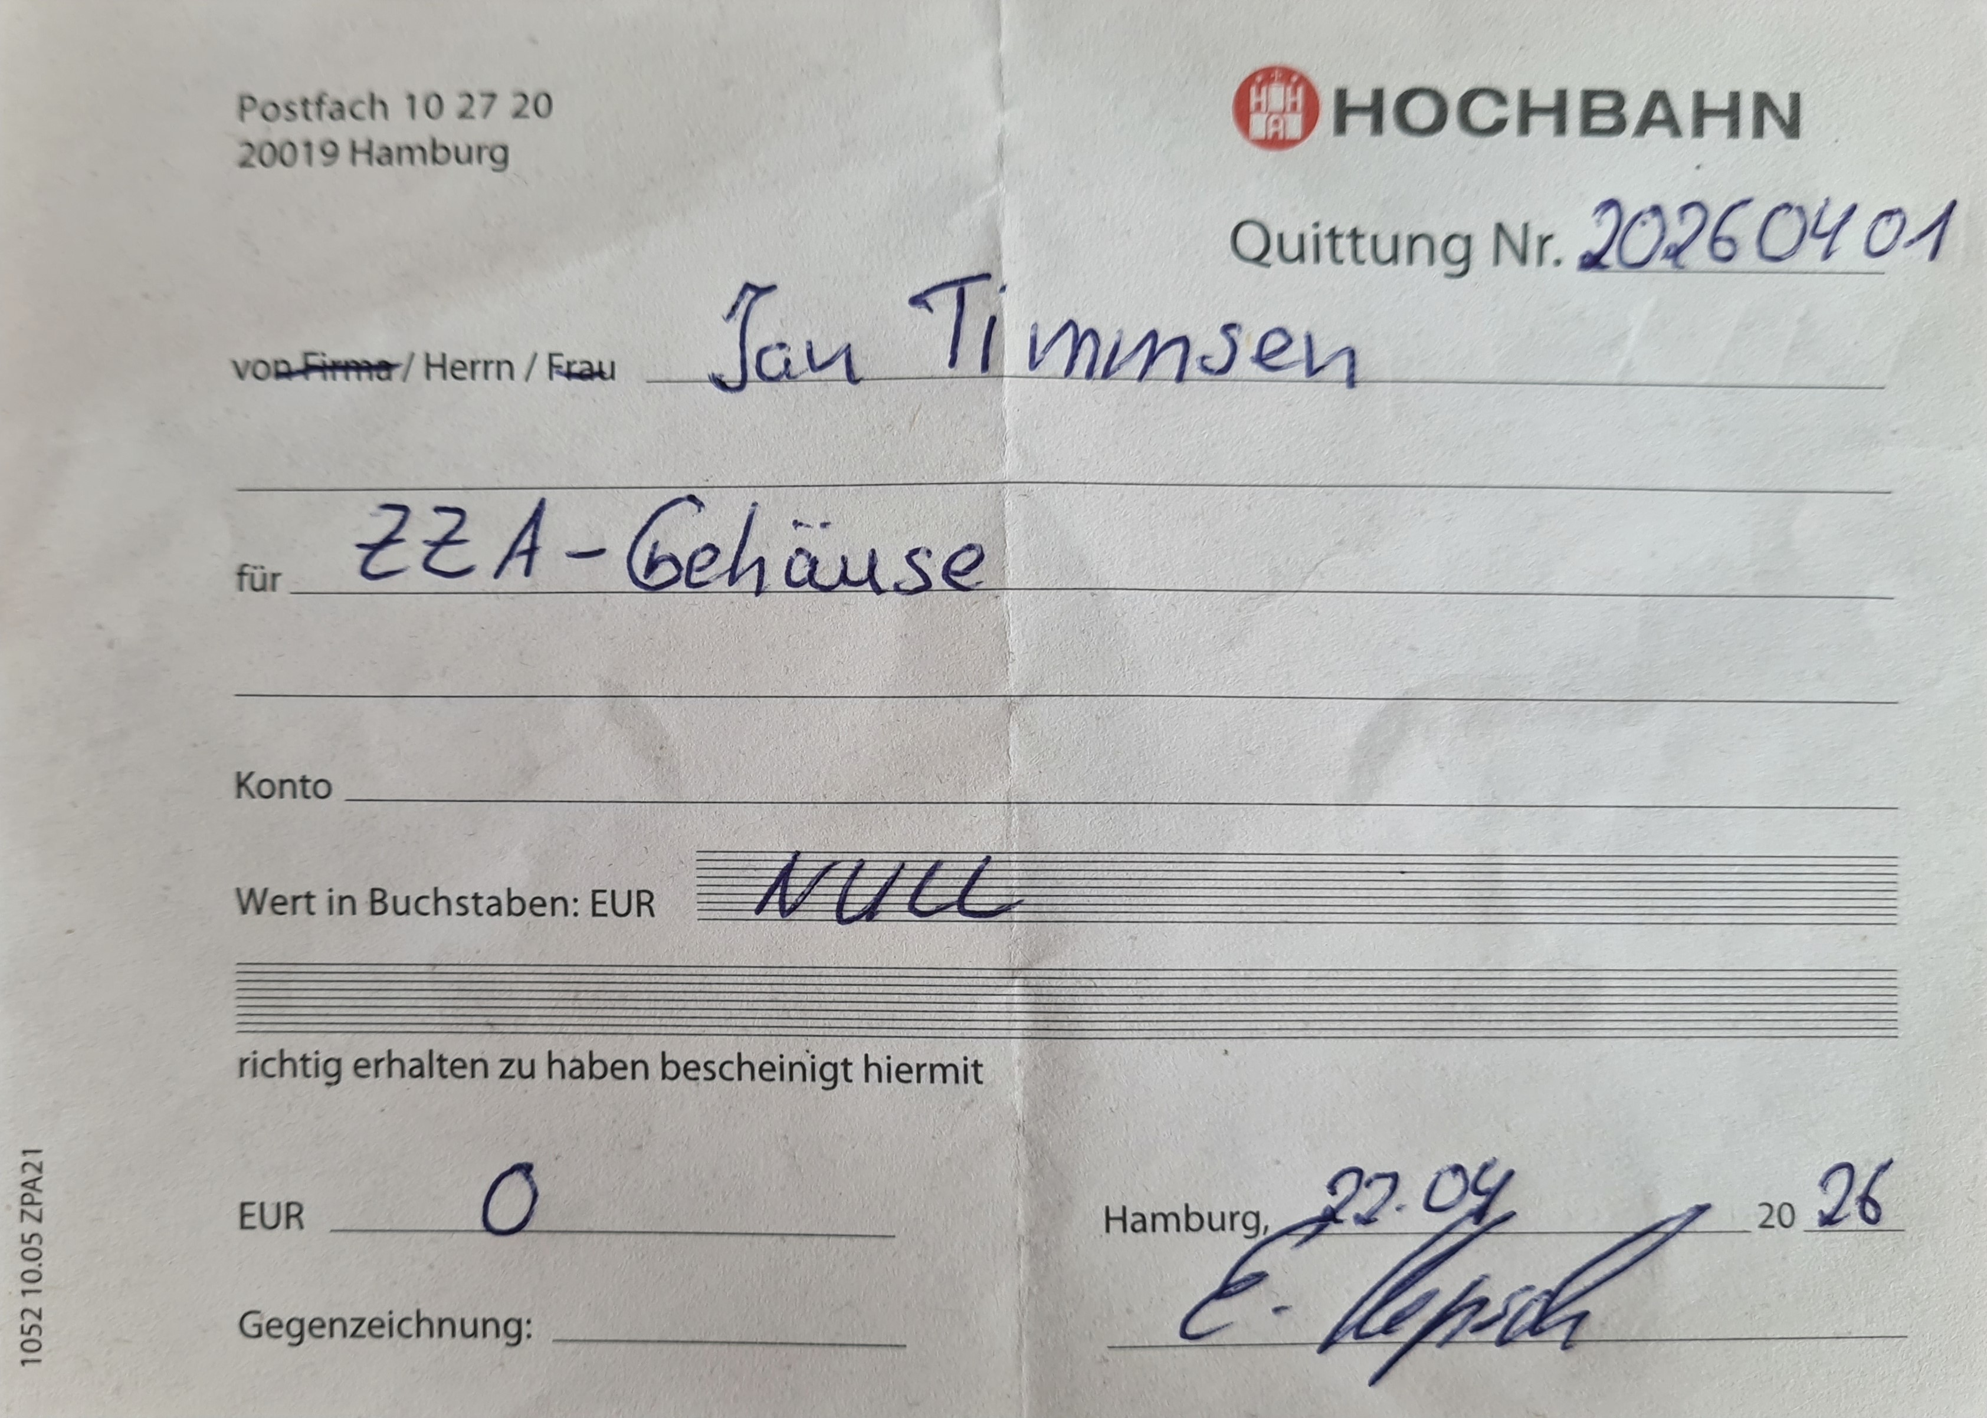
Budget
Das Projektbudget dient der Kostenprognose und -kontrolle. Zu Projektbeginn werden die geplanten Beschaffungen und die geschätzten Kosten eingetragen. Wenn Material gekauft wird, werden die geplanten Kosten in dieser Tabelle um die tatsächlich angefallenen Kosten ergänzt. Auf diese Weise können Kostenüberschreitungen frühzeitig erkannt und ggfs. Gegenmaßnahmen eingeleitet werden.
Nr. | Position | Plankosten [€] | Istkosten [€]
1 | Zugzielanzeiger | 0.00 | 0.00
2 | MCU/FPGA | 50.00
3 | Adapterplatine + Bauteile | 40.00
4 | HID | 20.00
5 | Kabel | 10.00

 | Summe | 120.00 | 0.00

